森林
森林
 | 世界规则
 |  | 全局 | 活动
 |  |  | 天气 | 时间规则：春夏秋冬：无/极短/短/默认/长/极长。
 |  |  |  |  | 游戏时钟共有16格，每格对应30秒现实时间，因此一天总共16×30秒 = 480秒（8分钟）。
 |  |  |  |  | 每个阶段的具体时长会根据季节略有变化，但总和仍为一天8分钟。黄昏时间通常为剩余时间，白天和夜晚时间会随季节线性变化。

 |  |  |  | 游戏内时间划分
 |  |  |  |  | 白天（Day）：游戏界面右上角时钟的黄色部分，光照最亮，也是最安全的阶段，大部分动物开始活动，红蘑菇会出现。
 |  |  |  |  | 黄昏（Dusk）：时钟的红色部分，光线减弱但无需光源，温度开始下降，绿蘑菇出现，一些怪物开始活跃。
 |  |  |  |  | 夜晚（Night）：时钟的深蓝色部分，世界完全黑暗（非满月时需要光源），若没有光源角色会受到伤害。

 |  |  |  | 游戏机制影响
 |  |  |  |  | 在黄昏和夜晚，如果没有光源，角色会每分钟损失理智值（-5/分钟），白天在安全环境下可获得理智增益（+3.125/分钟）。
 |  |  |  |  | 不同季节和角色类型会影响温度和理智变化速度，但一天的总时长保持不变。
 |  |  | 昼夜选择
 |  |  |  | 无/长 黄昏/夜晚/白天
 |  |  | 出生模式
 |  |  |  | 绚丽之门（出生点）
 |  |  |  | 随机（地图随机坐标）

 |  | 活动
 |  |  | 开启关闭

 |  | 冒险家 | 11
 |  |  | 额外起始资源
 |  |  | 季节起始物品
 |  |  | 防骚扰出生保护 |  | 防骚扰出生保护可以理解为出生无敌，避免有的玩家在出生点放蜘蛛巢穴等。
 |  |  | 离开游戏后物品掉了
 |  |  | 生命值上限惩罚 | 启用/禁用
 |  |  | 受到的伤害 | 默认/较多
 |  |  | 温度伤害 | 默认/非致命
 |  |  | 饥饿伤害 | 默认/非致命
 |  |  | 黑暗伤害 | 默认/非致命
 |  |  | 理智怪兽 | 无/很少/默认/很多/大量
 |  |  | 启蒙怪兽 | 无/很少/默认/很多/大量 | 启蒙怪兽是在饥荒过程中最开始的一种怪异的神兽，也被称为月岛的特有的一种影怪。他们攻击高理智的玩家，但是不会造成伤害，会增加玩家的理智并且增加困意。

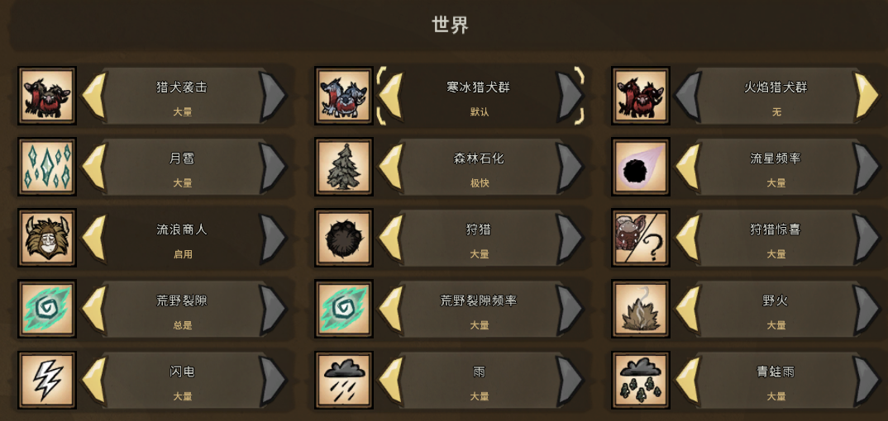
 |  | 世界 | 15
 |  |  | 猎犬袭击 | 无/很少/默认/很多/大量
 |  |  | 寒冰猎犬群 | 无/默认
 |  |  | 火焰猎犬群 | 无/默认
 |  |  | 月雹 | 无/很少/默认/很多/大量
 |  |  | 森林石化 | 无/慢/默认/快/极快
 |  |  | 流星频率 | 无/很少/默认/很多/大量
 |  |  | 流浪商人 | 启用/禁用
 |  |  | 狩猎 | 无/很少/默认/很多/大量
 |  |  | 狩猎惊喜 | 无/很少/默认/很多/大量
 |  |  | 荒野裂隙 | 无/自动检测/总是
 |  |  | 荒野裂隙频率 | 无/很少/默认/很多/大量
 |  |  | 野火 | 无/很少/默认/很多/大量
 |  |  | 闪电 | 无/很少/默认/很多/大量
 |  |  | 雨 | 无/很少/默认/很多/大量
 |  |  | 青蛙雨 | 无/很少/默认/很多/大量
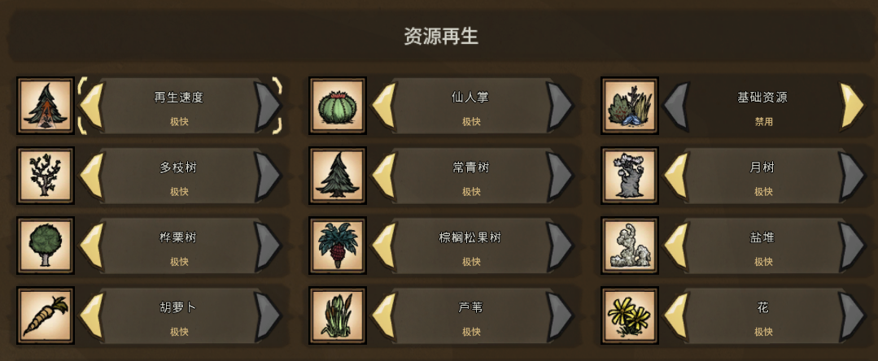
 |  | 资源再生 | 12
 |  |  | 再生速度 | 无/极慢/慢/快/极快
 |  |  | 多枝树 | 无/极慢/慢/快/极快
 |  |  | 桦栗树 | 无/极慢/慢/快/极快
 |  |  | 胡萝卜 | 无/极慢/慢/快/极快
 |  |  | 仙人掌 | 无/极慢/慢/快/极快
 |  |  | 常青树 | 无/极慢/慢/快/极快
 |  |  | 棕榈松果树 | 无/极慢/慢/快/极快
 |  |  | 芦苇 | 无/极慢/慢/快/极快
 |  |  | 基础资源 | 启用/禁用 | 草，树枝，木头，燧石，石头，金子，蛛丝，猪皮
 |  |  | 月树 | 无/极慢/慢/快/极快
 |  |  | 盐堆 | 无/极慢/慢/快/极快
 |  |  | 花 | 无/极慢/慢/快/极快

 |  | 非自然传送门资源 | 6
 |  |  | 传送频率 | 无/很少/默认/很多/大量
 |  |  | 火药猴 | 无/很少/默认/很多/大量
 |  |  | 发光蟹 | 无/很少/默认/很多/大量
 |  |  | 猴尾草 | 无/很少/默认/很多/大量
 |  |  | 棕榈松果树芽 | 无/很少/默认/很多/大量
 |  |  | 香蕉丛 | 无/很少/默认/很多/大量

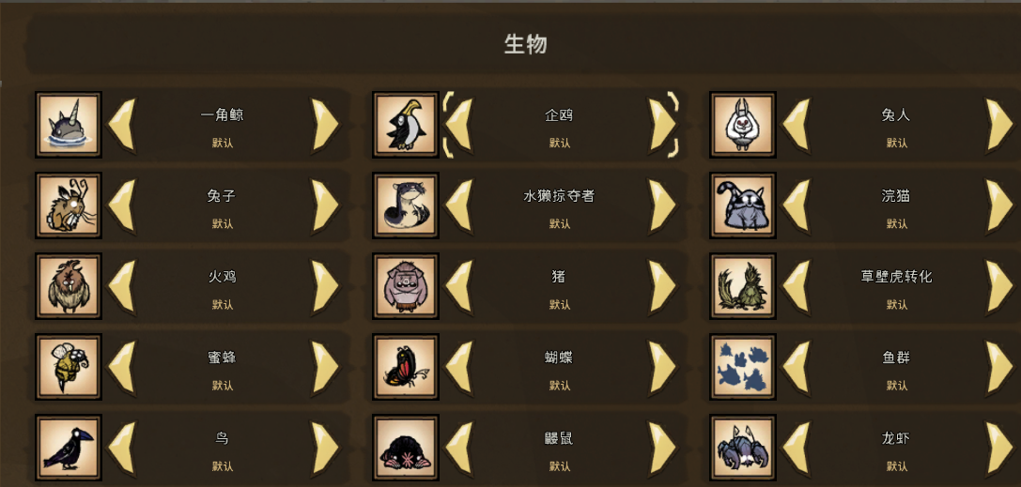
 |  | 生物 | 15
 |  |  | 一角鲸 | 无/很少/默认/很多/大量
 |  |  | 兔子 | 无/很少/默认/很多/大量
 |  |  | 火鸡 | 无/很少/默认/很多/大量
 |  |  | 蜜蜂 | 无/很少/默认/很多/大量
 |  |  | 鸟 | 无/很少/默认/很多/大量
 |  |  | 企鸥 | 无/很少/默认/很多/大量
 |  |  | 水獭掠夺者 | 无/很少/默认/很多/大量
 |  |  | 猪 | 无/很少/默认/很多/大量
 |  |  | 蝴蝶 | 无/很少/默认/很多/大量
 |  |  | 鼹鼠 | 无/很少/默认/很多/大量
 |  |  | 兔人 | 无/很少/默认/很多/大量
 |  |  | 浣猫 | 无/很少/默认/很多/大量
 |  |  | 草壁虎转化 | 无/很少/默认/很多/大量
 |  |  | 鱼群 | 无/很少/默认/很多/大量
 |  |  | 龙虾 | 无/很少/默认/很多/大量

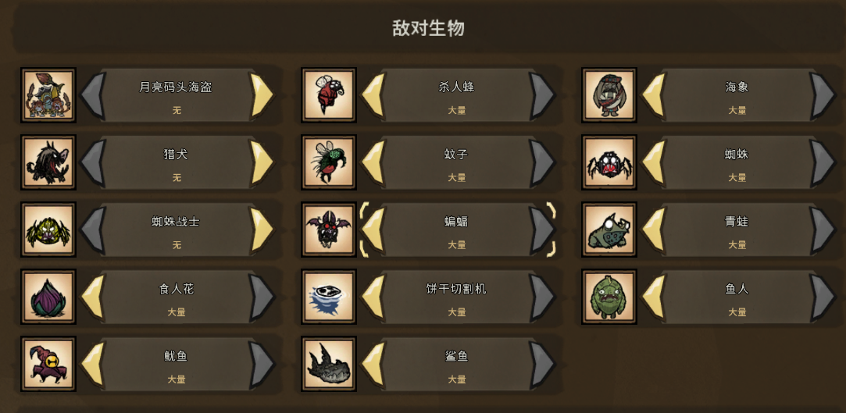
 |  | 敌对生物 | 14
 |  |  | 月亮码头海盗 | 无/很少/默认/很多/大量
 |  |  | 猎犬 | 无/很少/默认/很多/大量
 |  |  | 蜘蛛战士 | 无/默认
 |  |  | 食人花 | 无/很少/默认/很多/大量
 |  |  | 鱿鱼 | 无/很少/默认/很多/大量
 |  |  | 杀人蜂 | 无/很少/默认/很多/大量
 |  |  | 蚊子 | 无/很少/默认/很多/大量
 |  |  | 蝙蝠 | 无/很少/默认/很多/大量
 |  |  | 饼干切割机 | 无/很少/默认/很多/大量
 |  |  | 鲨鱼 | 无/很少/默认/很多/大量
 |  |  | 海象 | 无/很少/默认/很多/大量
 |  |  | 蜘蛛 | 无/很少/默认/很多/大量
 |  |  | 青蛙 | 无/很少/默认/很多/大量
 |  |  | 鱼人 | 无/很少/默认/很多/大量

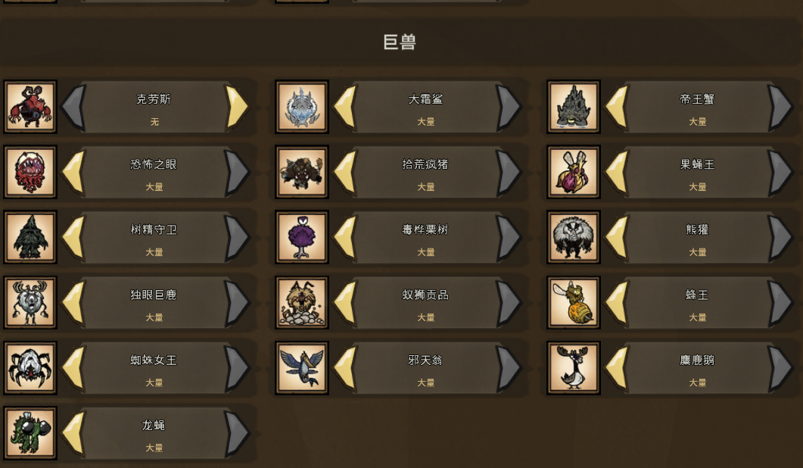
 |  | 巨兽 | 16
 |  |  | 克劳斯 | 无/很少/默认/很多/大量
 |  |  | 恐怖之眼 | 无/很少/默认/很多/大量
 |  |  | 树精守卫 | 无/很少/默认/很多/大量
 |  |  | 独眼巨鹿 | 无/很少/默认/很多/大量
 |  |  | 蜘蛛女王 | 无/很少/默认/很多/大量
 |  |  | 龙蝇 | 无/很少/默认/很多/大量
 |  |  | 大霜鲨 | 无/很少/默认/很多/大量
 |  |  | 拾荒疯猪 | 无/很少/默认/很多/大量
 |  |  | 毒桦栗树 | 无/很少/默认/很多/大量
 |  |  | 蚁狮贡品 | 无/很少/默认/很多/大量
 |  |  | 邪天翁 | 无/很少/默认/很多/大量
 |  |  | 帝王蟹 | 无/很少/默认/很多/大量
 |  |  | 果蝇王 | 无/很少/默认/很多/大量
 |  |  | 熊獾 | 无/很少/默认/很多/大量
 |  |  | 蜂王 | 无/很少/默认/很多/大量
 |  |  | 麋鹿鹅 | 无/很少/默认/很多/大量

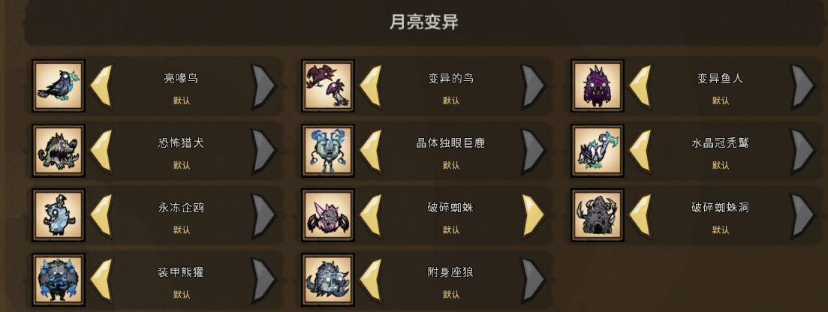
 |  | 月亮变异 | 11
 |  |  | 亮喙鸟 | 无/默认
 |  |  | 恐怖猎犬 | 无/默认
 |  |  | 永冻企鸥 | 无/默认
 |  |  | 装甲熊獾 | 无/默认
 |  |  | 变异的鸟 | 无/默认
 |  |  | 晶体独眼巨鹿 | 无/默认
 |  |  | 破碎蜘蛛 | 无/很少/默认/很多/大量
 |  |  | 附身座狼 | 无/默认
 |  |  | 变异鱼人 | 无/默认
 |  |  | 水晶冠秃鹫 | 无/默认
 |  |  | 破碎蜘蛛洞 | 无/默认

 | 世界生成
 |  | 全局 | 1
 |  |  | 起始季节 | 秋

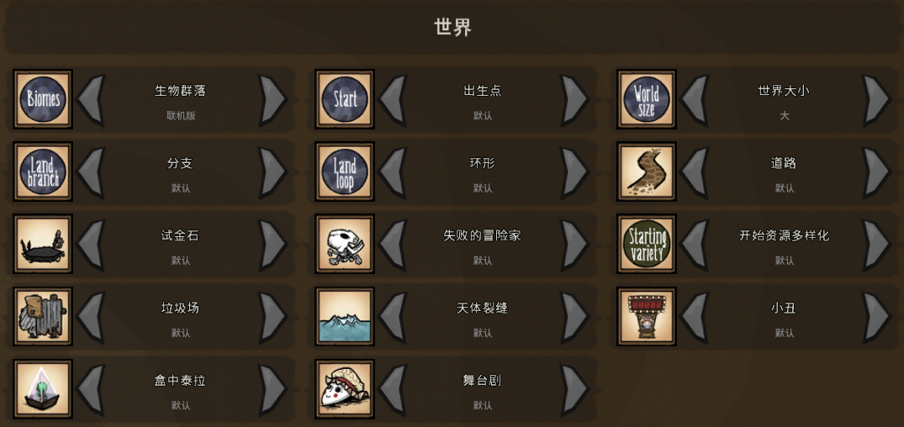
 |  | 世界 | 14
 |  |  | 生物群落
 |  |  | 分支
 |  |  | 试金石
 |  |  | 垃圾场
 |  |  | 盒中泰拉
 |  |  | 出生点
 |  |  | 环形
 |  |  | 失败的冒险家
 |  |  | 天体裂缝
 |  |  | 舞台剧
 |  |  | 世界大小
 |  |  | 道路
 |  |  | 开始资源多样化
 |  |  | 小丑

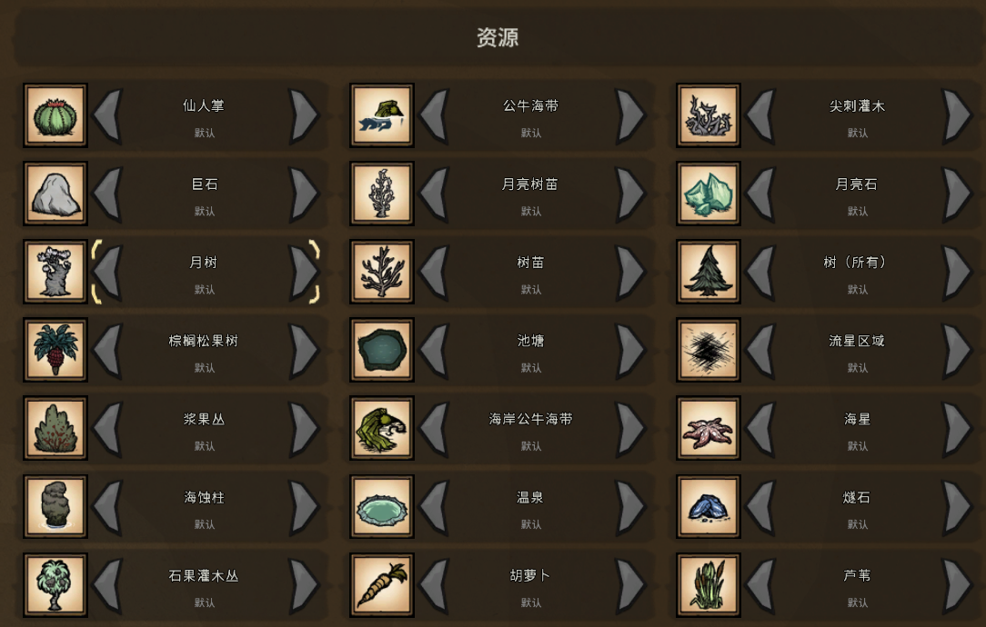
 |  | 资源 | 26
 |  |  | 仙人掌
 |  |  | 巨石
 |  |  | 月树
 |  |  | 棕榈松果树
 |  |  | 浆果丛
 |  |  | 海蚀柱
 |  |  | 石果灌木丛
 |  |  | 花，邪恶花
 |  |  | 迷你冰川
 |  |  | 公牛海带
 |  |  | 月亮树苗
 |  |  | 树苗
 |  |  | 池塘
 |  |  | 海岸公牛海带
 |  |  | 温泉
 |  |  | 胡萝卜
 |  |  | 草
 |  |  | 风滚草
 |  |  | 尖刺灌木
 |  |  | 月亮石
 |  |  | 树(所有)
 |  |  | 流星区域
 |  |  | 海星
 |  |  | 燧石
 |  |  | 芦苇
 |  |  | 蘑菇

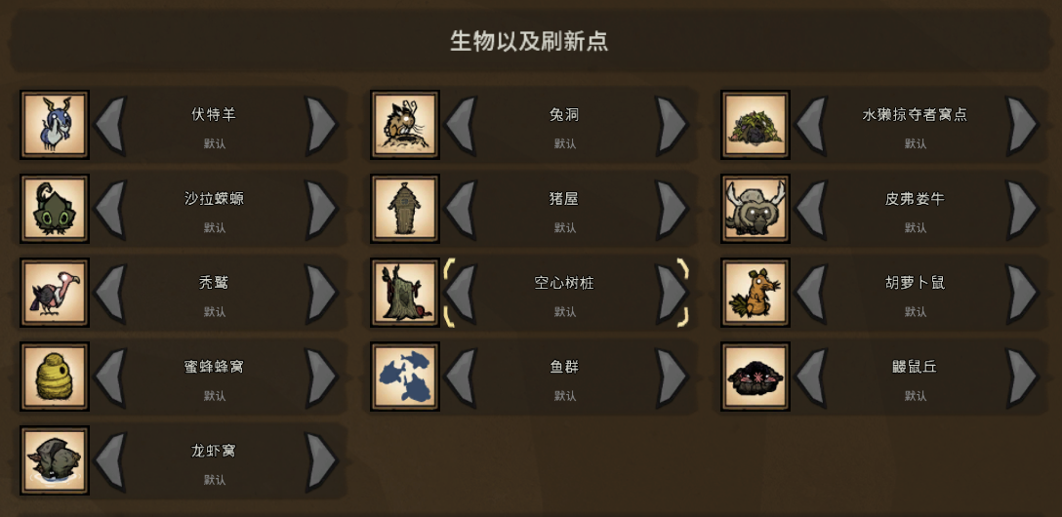
 |  | 生物及刷新点 | 13
 |  |  | 伏特羊
 |  |  | 沙拉蝾螈
 |  |  | 秃鹫
 |  |  | 蜜蜂蜂窝
 |  |  | 龙虾窝
 |  |  | 兔洞
 |  |  | 猪屋
 |  |  | 空心树桩
 |  |  | 鱼群
 |  |  | 水獭掠夺者窝点
 |  |  | 皮弗娄牛
 |  |  | 胡萝卜鼠
 |  |  | 鼹鼠丘

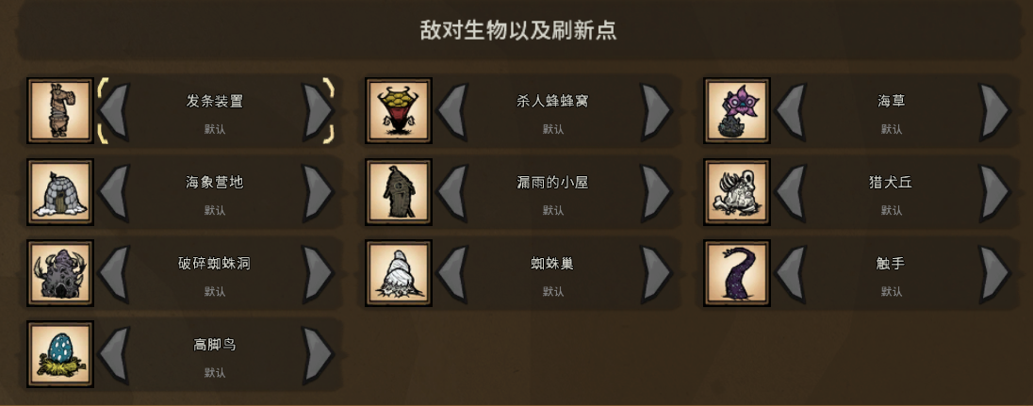
 |  | 敌对生物以及刷新点 | 10
 |  |  | 发条装置
 |  |  | 海象营地
 |  |  | 破碎蜘蛛洞
 |  |  | 高脚鸟
 |  |  | 杀人蜂蜂窝
 |  |  | 漏雨的小屋
 |  |  | 蜘蛛巢
 |  |  | 海草
 |  |  | 猎犬丘
 |  |  | 触手

洞穴
洞穴
 | 世界规则
 |  | 世界 | 8
 |  |  | 地震 | 无/很少/默认/很多/大量
 |  |  | 荒野裂隙 | 无/自动检测/总是
 |  |  | 荒野裂隙频率 | 无/很少/默认/很多/大量
 |  |  | 大蠕虫 | 从不/稀有/默认/常见/总是
 |  |  | 洞穴蠕虫袭击 | 无/很少/默认/很多/大量
 |  |  | 远古大门 | 极慢/慢/默认/快/极快
 |  |  | 酸雨 | 禁用/启用
 |  |  | 雨 | 无/很少/默认/很多/大量

 |  | 资源再生 | 9
 |  |  | 再生速度 | 极慢/慢/默认/快/极快
 |  |  | 光虫花 | 极慢/慢/默认/快/极快
 |  |  | 多枝树 | 极慢/慢/默认/快/极快
 |  |  | 巨石枝 | 极慢/慢/默认/快/极快
 |  |  | 常青树 | 极慢/慢/默认/快/极快
 |  |  | 月亮蘑菇树 | 极慢/慢/默认/快/极快
 |  |  | 芦苇 | 极慢/慢/默认/快/极快
 |  |  | 荧光花 | 极慢/慢/默认/快/极快
 |  |  | 蘑菇树 | 极慢/慢/默认/快/极快

 |  | 生物 | 11
 |  |  | 兔人 | 无/很少/默认/很多/大量
 |  |  | 尘蛾 | 无/很少/默认/很多/大量
 |  |  | 猪 | 无/很少/默认/很多/大量
 |  |  | 球状光虫 | 无/很少/默认/很多/大量
 |  |  | 石虾 | 无/很少/默认/很多/大量
 |  |  | 穴居猴 | 无/很少/默认/很多/大量
 |  |  | 草壁虎转化 | 无/很少/默认/很多/大量
 |  |  | 蘑菇地精 | 无/很少/默认/很多/大量
 |  |  | 蛞蝓龟 | 无/很少/默认/很多/大量
 |  |  | 蜗牛龟 | 无/很少/默认/很多/大量
 |  |  | 鼹鼠 | 无/很少/默认/很多/大量

 |  | 敌对生物 | 11
 |  |  | 喷射蜘蛛 | 无/很少/默认/很多/大量
 |  |  | 拟态蠕虫 | 无/很少/默认/很多/大量
 |  |  | 暴躁箱子 | 无/很少/默认/很多/大量
 |  |  | 洞穴蜘蛛 | 无/很少/默认/很多/大量
 |  |  | 穴居悬蛛 | 无/很少/默认/很多/大量
 |  |  | 蜘蛛 | 无/很少/默认/很多/大量
 |  |  | 蜘蛛战士 | 无/默认
 |  |  | 蝙蝠 | 无/很少/默认/很多/大量
 |  |  | 裸鼹蝠 | 无/很少/默认/很多/大量
 |  |  | 遗迹梦魇 | 无/很少/默认/很多/大量
 |  |  | 鱼人 | 无/很少/默认/很多/大量

 |  | 巨兽 | 5
 |  |  | 果蝇王 | 无/很少/默认/很多/大量
 |  |  | 树精守卫 | 无/很少/默认/很多/大量
 |  |  | 梦魇疯猪 | 无/很少/默认/很多/大量
 |  |  | 毒菌蟾蜍 | 无/很少/默认/很多/大量
 |  |  | 蜘蛛女王 | 无/很少/默认/很多/大量

 |  | 月亮变异 | 4
 |  |  | 变异的鸟 | 无/默认
 |  |  | 变异鱼人 | 无/默认
 |  |  | 破碎蜘蛛 | 无/很少/默认/很多/大量
 |  |  | 破碎蜘蛛洞 | 无/默认

 | 世界生成
 |  | 世界 | 9
 |  |  | 生物群落 | 默认
 |  |  | 出生点 | 默认
 |  |  | 世界大小 | 默认
 |  |  | 分支 | 默认
 |  |  | 环形 | 默认
 |  |  | 试金石 | 默认
 |  |  | 失败的冒险家 | 默认
 |  |  | 洞穴光照 | 默认
 |  |  | 开始资源多样化 | 默认
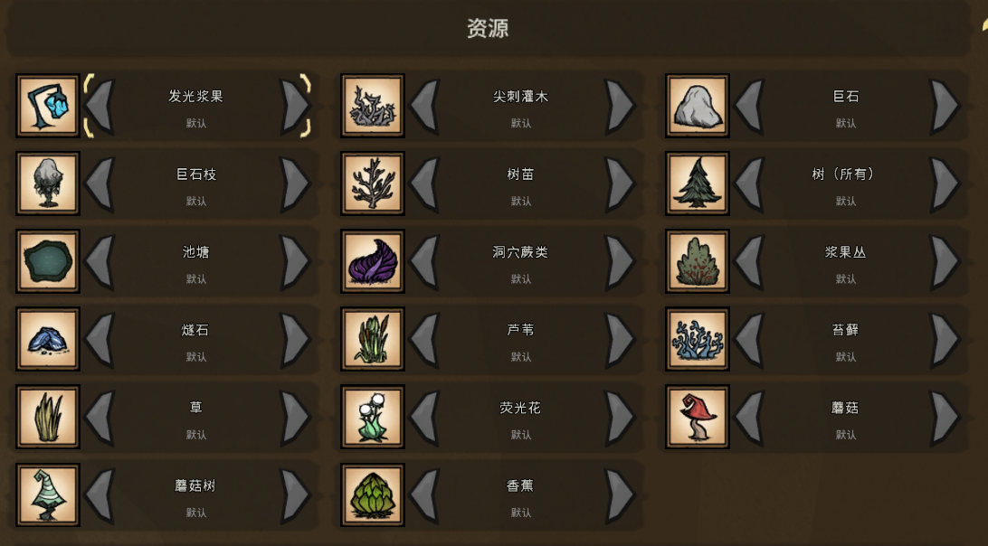
 |  | 资源 | 17
 |  |  | 发光浆果 | 默认
 |  |  | 尖刺灌木 | 默认
 |  |  | 巨石 | 默认
 |  |  | 巨石枝 | 默认
 |  |  | 树苗 | 默认
 |  |  | 树(所有) | 默认
 |  |  | 池塘 | 默认
 |  |  | 洞穴蕨类 | 默认
 |  |  | 浆果丛 | 默认
 |  |  | 燧石 | 默认
 |  |  | 芦苇 | 默认
 |  |  | 苔藓 | 默认
 |  |  | 草 | 默认
 |  |  | 荧光花 | 默认
 |  |  | 蘑菇 | 默认
 |  |  | 蘑菇树 | 默认
 |  |  | 香蕉 | 默认

 |  | 生物以及刷新点 | 5
 |  |  | 免屋
 |  |  | 啜食者
 |  |  | 石虾
 |  |  | 穴居猴桶
 |  |  | 蛞蝓龟窝

 |  | 敌对生物以及刷新点 | 7
 |  |  | 发条装置
 |  |  | 梦魔裂缝
 |  |  | 洞穴蠕虫
 |  |  | 蛛网岩
 |  |  | 蜘蛛巢
 |  |  | 蝙蝠
 |  |  | 触手

Sheet2
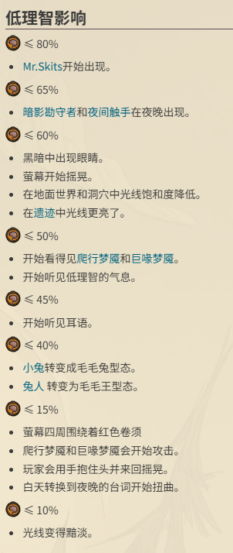
饥荒角色属性
 | 饥饿值
 | 生命
 | 攻击
 | 理智 | 当图标内出现小小的动画箭头，表示理智正在提升或下降。箭头的大小意味着获得和损耗的速率。
 |  | 当理智下降，玩家的视线开始摇晃、色彩过于饱和且明亮，听见耳语，暗影生物也开始出现。当你的理智低于15%时，这些生物将实质化且带有侵略性而开始攻击玩家。当理智足够低到会让暗影生物开始攻击时会有一些迹象，玩家的角色会盖住他们的耳朵和闭上眼睛，同时来回摇晃，仿佛经历剧烈的头痛。

地图生成算法
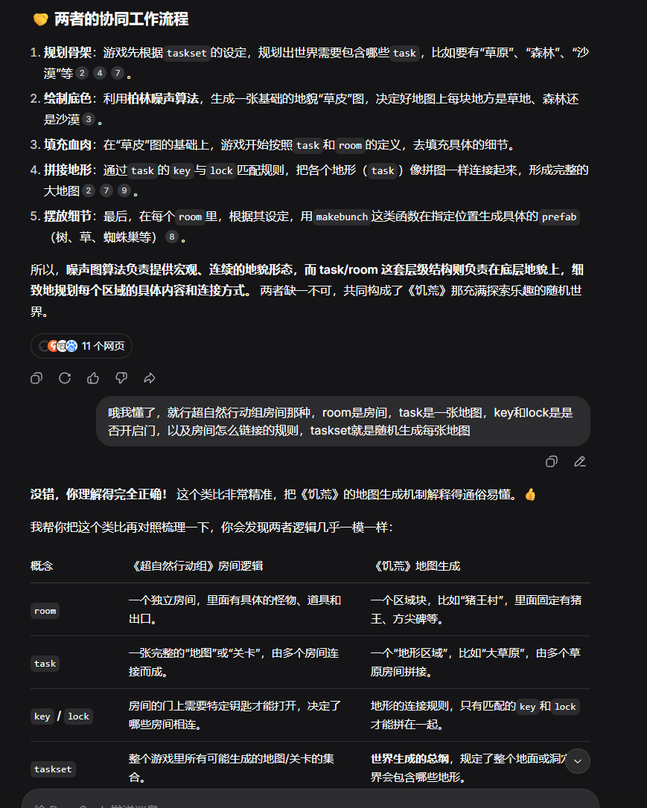
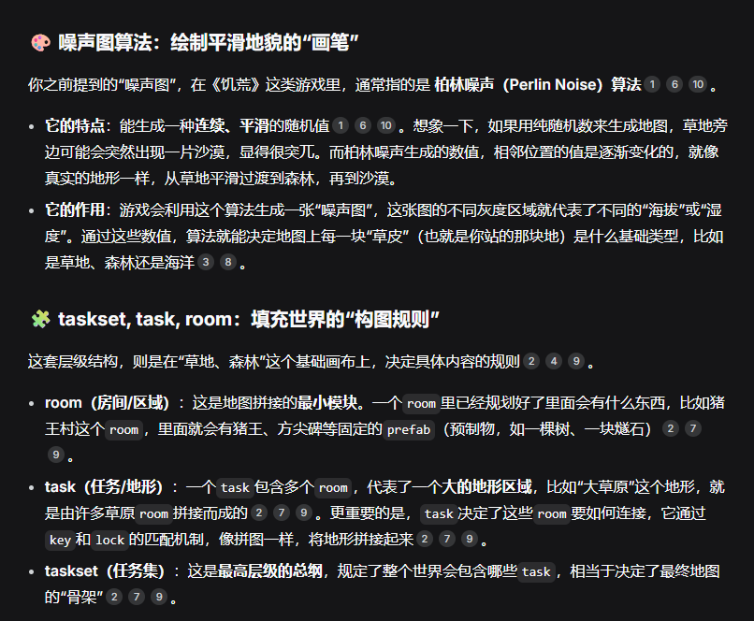
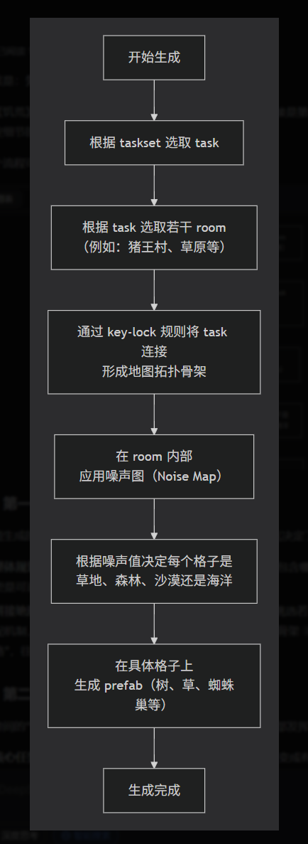
参考 | https://www.cnblogs.com/sanyejun/p/17694199.html

【解析】饥荒的地形生成器是如何生成地形的 | https://tieba.baidu.com/p/6063876862

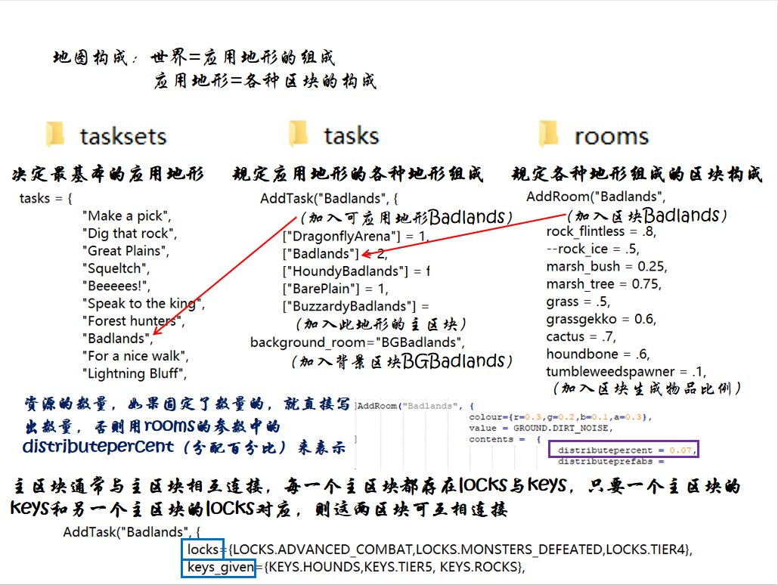

 | 世界 | 应用地形的组成
 | 应用地形 | 各种区块的构成

 |  | tasksets | 觉得基本的应用地形
 |  | tasks（
 |  |  | Make a pick,
 |  |  | Dig that rock,
 |  |  | Great Plains,
 |  |  | Squeltch,
 |  |  | Beeeees!
 |  |  | Speak to the king
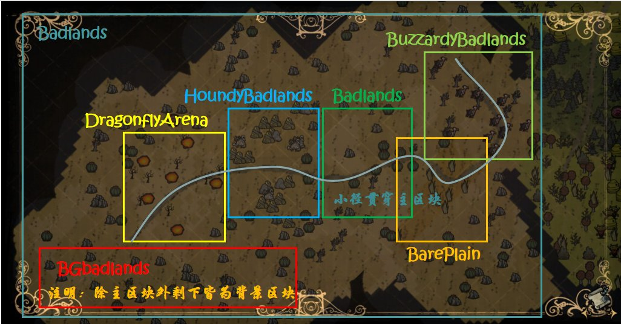
 |  |  | Forest hunters
 |  |  | Badlands"
 |  |  | For a nice walk,
 |  |  | Lightning Bluff
 |  | tasks | 親定应用地形的各种地形组成
 |  | AddTask(
 |  |  | Badlands | (加入可应用地形Badlands) | 背景
 |  |  | ["DragonflyArena"] = 1. |  | 龙蝇
 |  |  | ['Badlands"]<2,
 |  |  | ["HoundyBadlands"] = 1 |  | 矿区
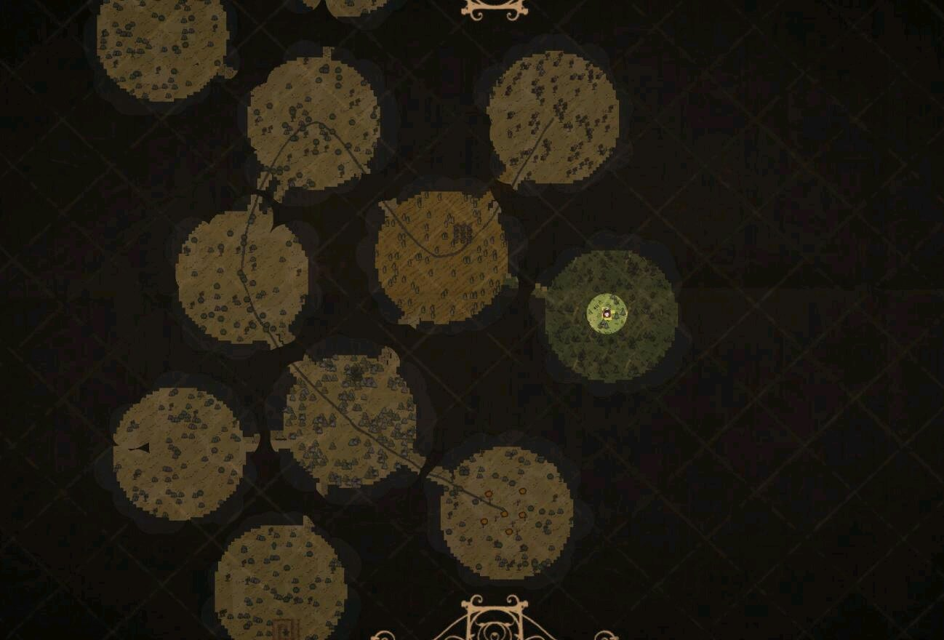
 |  |  | ["BarePlain"]=1, |  | 荒原区
 |  |  | ["BuzzardyBadlands"] = | (加入此地形的主区块) | 秃鹰区
 |  |  | background_room="BGBadlands", | (加入背景区块BGBadlands) | 背景陆地补充

 |  | rooms | 规定各种地形组成的区块构成
 |  | AddRoom(
 |  |  | "Badlands", | (加入区块Badlands)
 |  |  | rock flintless = .8,
 |  |  | --rock ice = .5,
 |  |  | marsh bush = 0.25,
 |  |  | marsh tree = 0.75,
 |  |  | grass =.5,
 |  |  | grassgekko = 0.6,
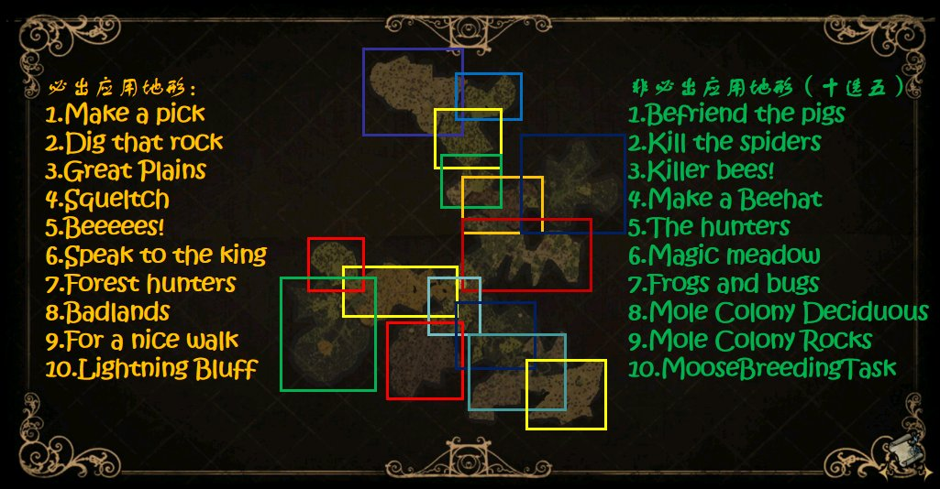
 |  |  | cactus =.7,
 |  |  | houndbone =.6,
 |  |  | tumbleweedspawner = .1, | (加入区块生成物品比例)

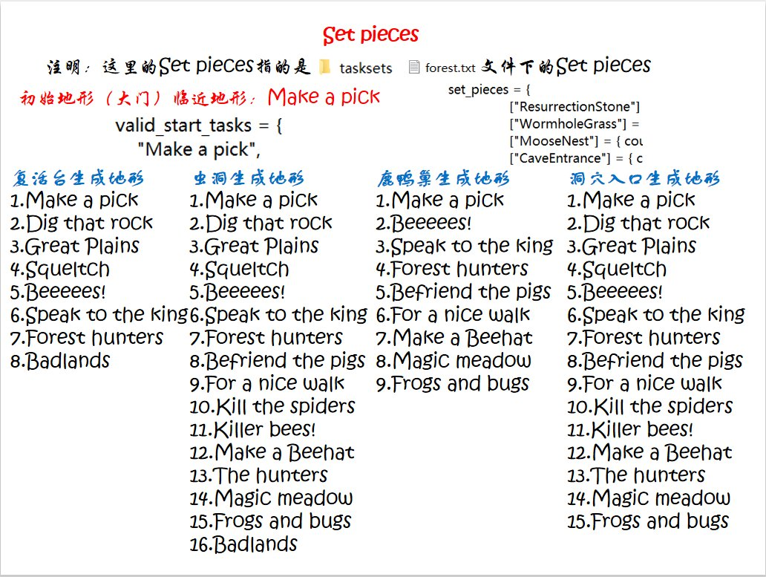

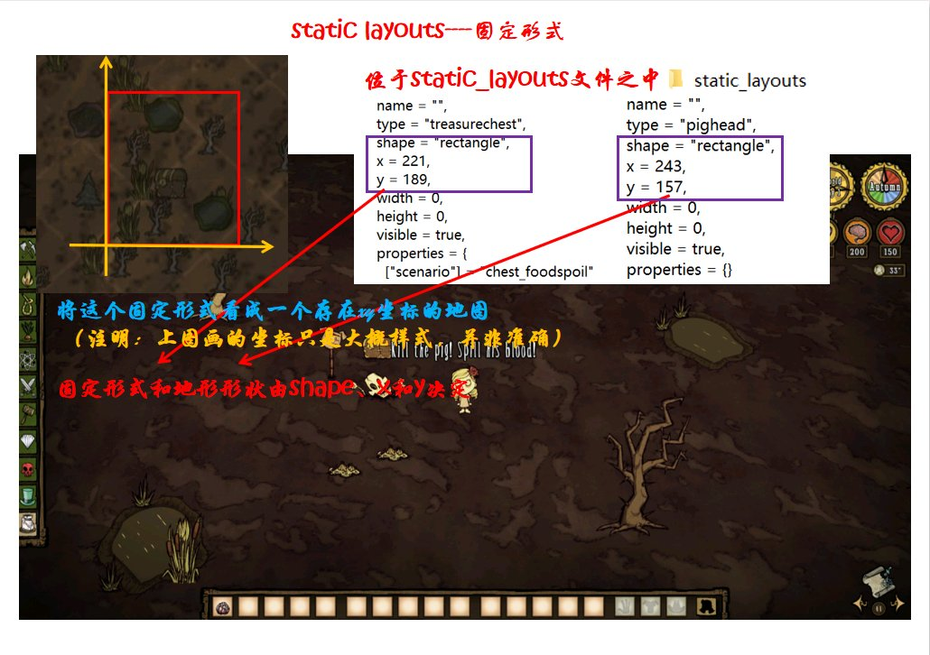

数据上：每个格子都有“属性”
每个“草皮”格子不仅仅是一张图片，它还记录着关键的属性数据：

地皮类型：比如GROUND.GRASS（草地）、GROUND.FOREST（森林）、GROUND.MARSH（沼泽）等。这决定了角色的移速（沼泽地减速）和植物的生长（草只能种在草原地皮上）。

坐标位置：它在整个地图网格中的X和Y坐标。

特殊标记：是否被玩家改造过、是否属于某个生物群系（Biome）。

代码上：地图就是这个“数组”
在《饥瓜》的Lua代码（如map.lua）中，整个地图的草皮就是一个二维数组（Matrix）。你可以想象成一个巨大的Excel表格，每个单元格就是一个草皮格子。

地图生成：生成时，算法会遍历这个数组，根据噪声图（Noise Map）计算出每个格子该是什么地皮类型。

角色移动：当角色走到某个坐标时，游戏引擎会查询这个坐标对应的数组元素，读取它的地皮类型，然后应用对应的移动速度，并调用相应的渲染贴图。

柏林噪声（Perlin Noise）算法

